DAS
 | Total
Freelance | R$1,200.00
Investimentos | R$800.00
Renda Fixa | R$10,000.00
Venda de ativos | R$1,500.00
SAIDAS

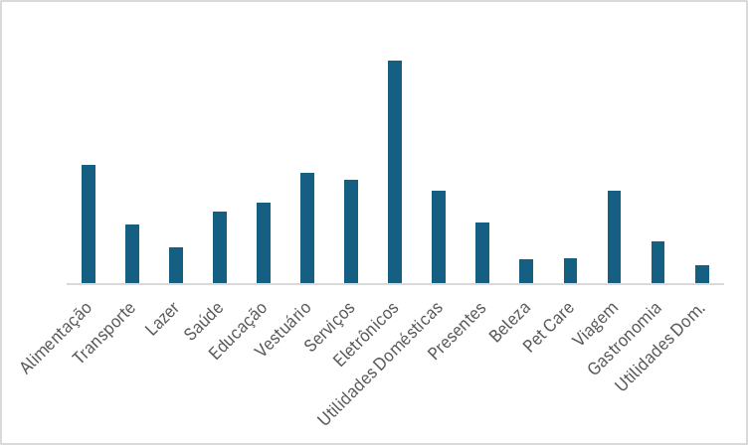
ENTRADAS

